Лист1
Фото товара | Наименование товара | Цена, руб. |  |  |  |  |  |  |  | Кол-во по модели, шт | Сумма по модели, руб.
 |  |  | р. 56 | р. 57 | р. 58 | р. 59 | р. 60 | р. 61 | р. 62
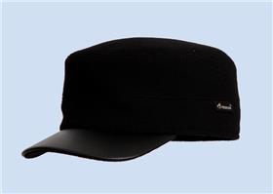 | Модель 3243/1-624/91-631/90 Картуз м. | 1,190 ₽ |  |  |  |  |  |  |  | 0 | 0 ₽
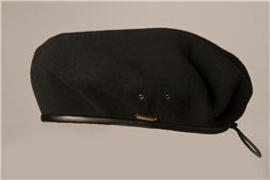 | Модель 3401-624/91 Берет м. | 600 ₽ |  |  |  |  |  |  |  | 0 | 0 ₽
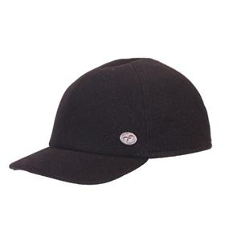 | Модель 3215-624/91 Бейсболка | 1,190 ₽ |  |  |  |  |  |  |  | 0 | 0 ₽
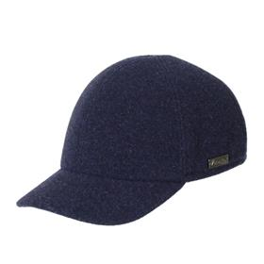 | Модель 3215-625/20 Бейсболка м. | 1,190 ₽ |  |  |  |  |  |  |  | 0 | 0 ₽
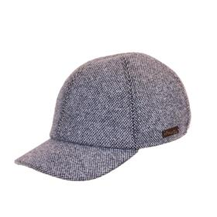 | Модель 3215-630/23 Бейсболка м. | 1,190 ₽ |  |  |  |  |  |  |  | 0 | 0 ₽
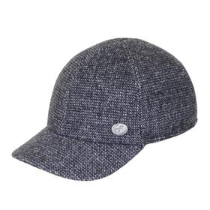 | Модель 3215-641/76 Бейсболка м. | 1,190 ₽ |  |  |  |  |  |  |  | 0 | 0 ₽
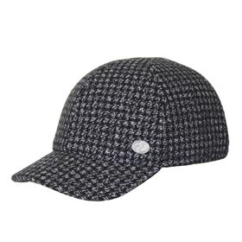 | Модель 3215-644/74 Бейсболка м. | 1,190 ₽ |  |  |  |  |  |  |  | 0 | 0 ₽
 | Модель 3216-625/20 Бейсболка м. | 1,190 ₽ |  |  |  |  |  |  |  | 0 | 0 ₽
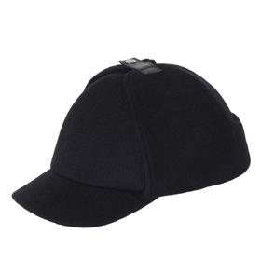 | Модель 3265-624/91 Бейсболка м. | 1,190 ₽ |  |  |  |  |  |  |  | 0 | 0 ₽
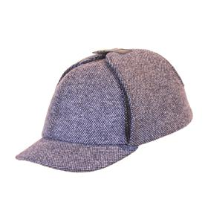 | Модель 3265-630/23 Бейсболка м. | 1,190 ₽ |  |  |  |  |  |  |  | 0 | 0 ₽
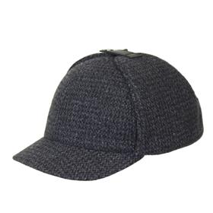 | Модель 3265-637/70 Бейсболка м. | 1,190 ₽ |  |  |  |  |  |  |  | 0 | 0 ₽
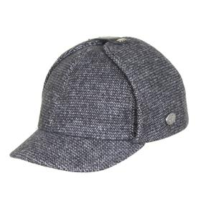 | Модель 3265-641/76 Бейсболка м. | 1,190 ₽ |  |  |  |  |  |  |  | 0 | 0 ₽
 | Модель 3265-678/76 Бейсболка м. | 1,190 ₽ |  |  |  |  |  |  |  | 0 | 0 ₽
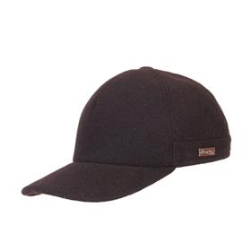 | Модель 3276-624/91 Бейсболка м. | 1,190 ₽ |  |  |  |  |  |  |  | 0 | 0 ₽
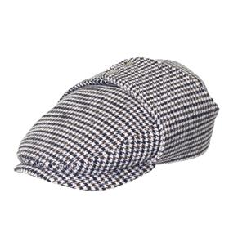 | Модель 3160-667/57 Кепка м. | 1,190 ₽ |  |  |  |  |  |  |  | 0 | 0 ₽
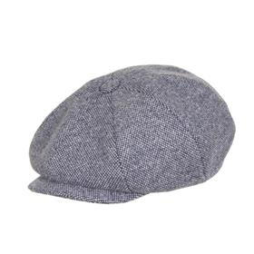 | Модель 3030-630/23 Кепка м. | 1,190 ₽ |  |  |  |  |  |  |  | 0 | 0 ₽
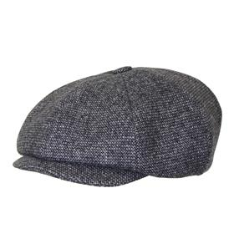 | Модель 3030-641/76 Кепка м. | 1,190 ₽ |  |  |  |  |  |  |  | 0 | 0 ₽
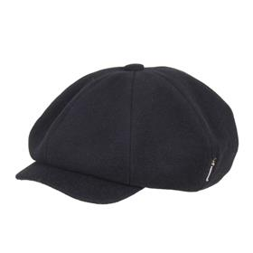 | Модель 3035-624/91 Кепка м. | 1,190 ₽ |  |  |  |  |  |  |  | 0 | 0 ₽
 | Модель 3035-637/70 Кепка м. | 1,190 ₽ |  |  |  |  |  |  |  | 0 | 0 ₽
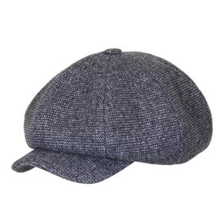 | Модель 3035-641/76 Кепка м. | 1,190 ₽ |  |  |  |  |  |  |  | 0 | 0 ₽
 | Модель 3035-644/74 Кепка м. | 1,190 ₽ |  |  |  |  |  |  |  | 0 | 0 ₽
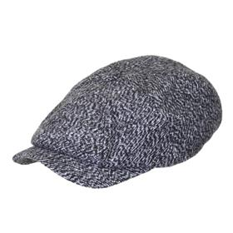 | Модель 3080-640/77 Кепка м. | 1,190 ₽ |  |  |  |  |  |  |  | 0 | 0 ₽
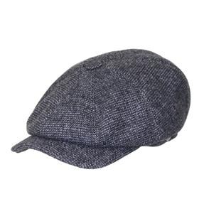 | Модель 3080-641/76 Кепка м. | 1,190 ₽ |  |  |  |  |  |  |  | 0 | 0 ₽
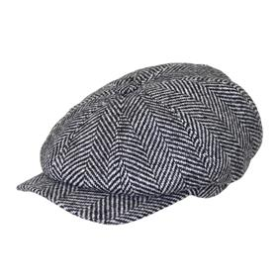 | Модель 3080-642/79 Кепка м. | 1,190 ₽ |  |  |  |  |  |  |  | 0 | 0 ₽
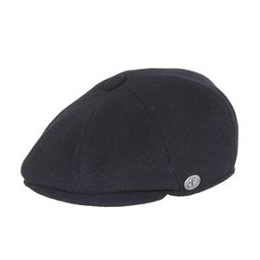 | Модель 3101-624/91 Кепка м. | 1,190 ₽ |  |  |  |  |  |  |  | 0 | 0 ₽
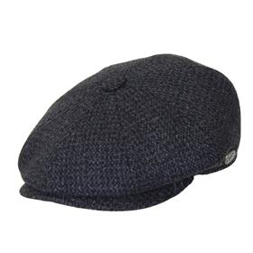 | Модель 3101-637/70 Кепка м. | 1,190 ₽ |  |  |  |  |  |  |  | 0 | 0 ₽
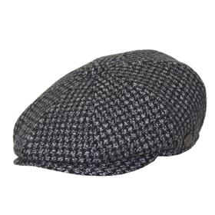 | Модель 3101-644/74 Кепка м. | 1,190 ₽ |  |  |  |  |  |  |  | 0 | 0 ₽
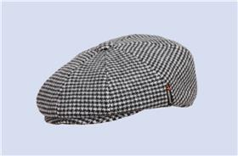 | Модель 3101-667/57 Кепка м. | 1,190 ₽ |  |  |  |  |  |  |  | 0 | 0 ₽
 | Модель 3109-622/22 Кепка м. | 1,190 ₽ |  |  |  |  |  |  |  | 0 | 0 ₽
 | Модель 3109-637/70 Кепка м. | 1,190 ₽ |  |  |  |  |  |  |  | 0 | 0 ₽
 | Модель 3109-667/57 Кепка м. | 1,190 ₽ |  |  |  |  |  |  |  | 0 | 0 ₽
 | Модель 3142-624/91 Кепка м. | 1,190 ₽ |  |  |  |  |  |  |  | 0 | 0 ₽
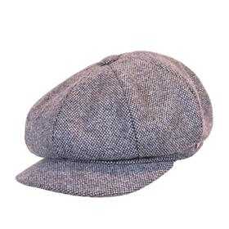 | Модель 3142-630/23 Кепка м. | 1,190 ₽ |  |  |  |  |  |  |  | 0 | 0 ₽
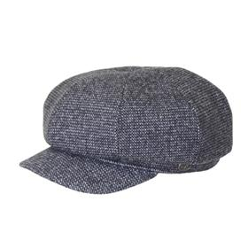 | Модель 3142-641/76 Кепка м. | 1,190 ₽ |  |  |  |  |  |  |  | 0 | 0 ₽
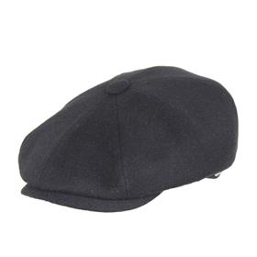 | Модель 3155-624/91 Кепка м. | 1,190 ₽ |  |  |  |  |  |  |  | 0 | 0 ₽
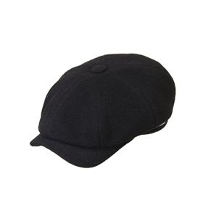 | Модель 3190-624/91 Кепка м. | 1,190 ₽ |  |  |  |  |  |  |  | 0 | 0 ₽
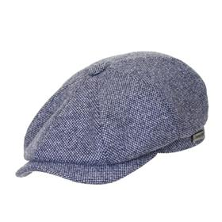 | Модель 3190-630/23 Кепка м. | 1,190 ₽ |  |  |  |  |  |  |  | 0 | 0 ₽
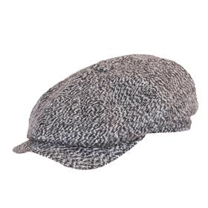 | Модель 3190-640/77 Кепка м. | 1,190 ₽ |  |  |  |  |  |  |  | 0 | 0 ₽
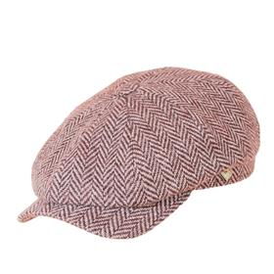 | Модель 3190-699/78 Кепка м. | 1,190 ₽ |  |  |  |  |  |  |  | 0 | 0 ₽
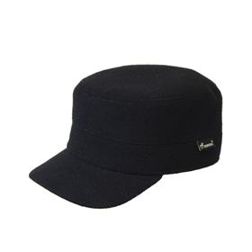 | Модель 3243-624/91 Картуз м. | 1,190 ₽ |  |  |  |  |  |  |  | 0 | 0 ₽
 | Модель 3243-624/91-631/90 Картуз м. | 1,190 ₽ |  |  |  |  |  |  |  | 0 | 0 ₽
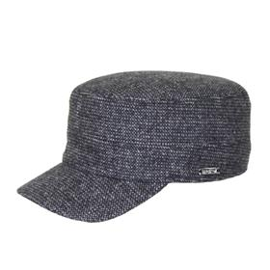 | Модель 3243-641/76 Картуз м. | 1,190 ₽ |  |  |  |  |  |  |  | 0 | 0 ₽
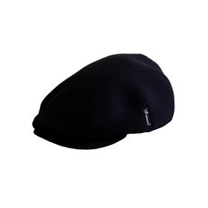 | Модель 3122-624/91 Кепка м. | 1,190 ₽ |  |  |  |  |  |  |  | 0 | 0 ₽
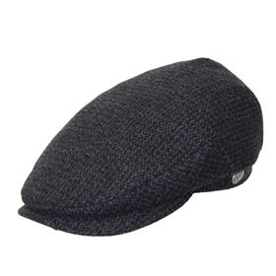 | Модель 3125-637/70 Кепка м. | 1,190 ₽ |  |  |  |  |  |  |  | 0 | 0 ₽
 | Модель 3125-641/76 Кепка м. | 1,190 ₽ |  |  |  |  |  |  |  | 0 | 0 ₽
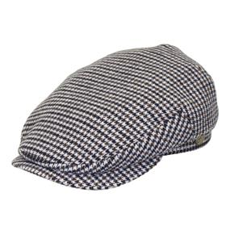 | Модель 3125-667/57 Кепка м. | 1,190 ₽ |  |  |  |  |  |  |  | 0 | 0 ₽
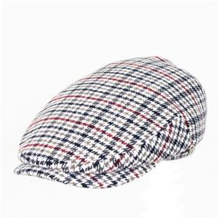 | Модель 3125-686/51 Кепка м. | 1,190 ₽ |  |  |  |  |  |  |  | 0 | 0 ₽
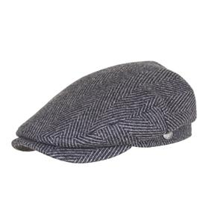 | Модель 3125-699/78 Кепка м. | 1,190 ₽ |  |  |  |  |  |  |  | 0 | 0 ₽
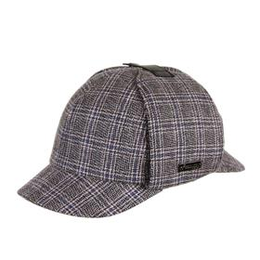 | Модель 3260-686/51 Бейсболка м. | 1,190 ₽ |  |  |  |  |  |  |  | 0 | 0 ₽
 | Модель 3887-622/22 Шарф м. | 680 ₽ |  |  |  |  |  |  |  | 0 | 0 ₽
 | Модель 3887-624/91 Шарф м. | 680 ₽ |  |  |  |  |  |  |  | 0 | 0 ₽
 | Модель 3887-625/20 Шарф м. | 680 ₽ |  |  |  |  |  |  |  | 0 | 0 ₽
 | Модель 3887-630/23 Шарф м. | 680 ₽ |  |  |  |  |  |  |  | 0 | 0 ₽
 | Модель 3887-637/70 Шарф м. | 680 ₽ |  |  |  |  |  |  |  | 0 | 0 ₽
 | Модель 3887-640/77 Шарф м. | 680 ₽ |  |  |  |  |  |  |  | 0 | 0 ₽
 | Модель 3887-641/20 Шарф м. | 680 ₽ |  |  |  |  |  |  |  | 0 | 0 ₽
 | Модель 3887-641/76 Шарф м. | 680 ₽ |  |  |  |  |  |  |  | 0 | 0 ₽
 | Модель 3887-642/70 Шарф м. | 680 ₽ |  |  |  |  |  |  |  | 0 | 0 ₽
 | Модель 3887-642/79 Шарф м. | 680 ₽ |  |  |  |  |  |  |  | 0 | 0 ₽
 | Модель 3887-644/74 Шарф м. | 680 ₽ |  |  |  |  |  |  |  | 0 | 0 ₽
 | Модель 3887-676/76 Шарф м. | 680 ₽ |  |  |  |  |  |  |  | 0 | 0 ₽
 | Модель 3887-678/76 Шарф м. | 680 ₽ |  |  |  |  |  |  |  | 0 | 0 ₽
 | Модель 3887-699/49 Шарф м. | 680 ₽ |  |  |  |  |  |  |  | 0 | 0 ₽
 | Модель 3887-699/78 Шарф м. | 680 ₽ |  |  |  |  |  |  |  | 0 | 0 ₽
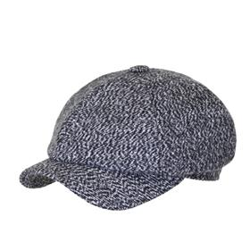 | Модель 3147-640/77 Кепка м. | 1,190 ₽ |  |  |  |  |  |  |  | 0 | 0 ₽
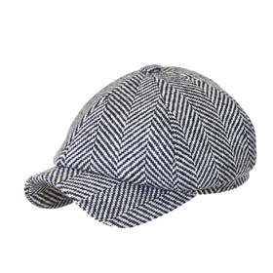 | Модель 3147-642/70 Кепка м. | 1,190 ₽ |  |  |  |  |  |  |  | 0 | 0 ₽
 | Модель 3363-622/22 Шляпа м. | 1,190 ₽ |  |  |  |  |  |  |  | 0 | 0 ₽
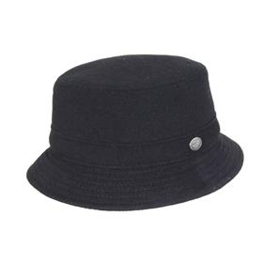 | Модель 3363-624/91 Шляпа | 1,190 ₽ |  |  |  |  |  |  |  | 0 | 0 ₽
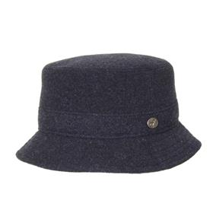 | Модель 3363-625/20 Шляпа м. | 1,190 ₽ |  |  |  |  |  |  |  | 0 | 0 ₽
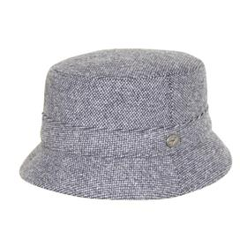 | Модель 3363-630/23 Шляпа м. | 1,190 ₽ |  |  |  |  |  |  |  | 0 | 0 ₽
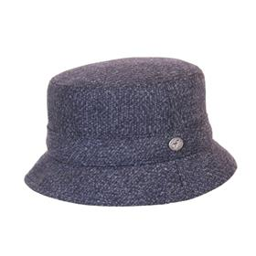 | Модель 3363-632/23 Шляпа м. | 1,190 ₽ |  |  |  |  |  |  |  | 0 | 0 ₽
 | Модель 3363-641/76 Шляпа м. | 1,190 ₽ |  |  |  |  |  |  |  | 0 | 0 ₽

